Sheet1
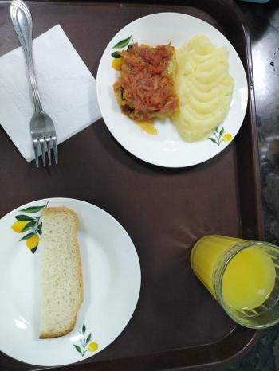
Школа | МБОУ Большекирсановская сош имени Героя Советского Союза Хайло В.А. |  |  | Отд./корп |  |  |  | День | 22/12/2023

Прием пищи | Раздел | № рец. | Блюдо | Выход, г | Цена | Калорийность | Белки | Жиры | Углеводы
Завтрак | гор.блюдо | 229 | Рыба, тушенная в томате с овощами | 100.00 | 28.66 | 105.00 | 9.75 | 4.95 | 3.80
 | гор.напиток | 377 | Чай с лимоном | 190.00 | 4.04 | 56.01 | 0.12 | 0.02 | 13.73
 | хлеб | н | Хлеб пшеничный | 30.00 | 2.63 | 69.00 | 2.28 | 0.24 | 14.10
 |  | 312 | Пюре картофельное | 130.00 | 10.48 | 118.95 | 2.65 | 4.16 | 17.72
 |  | 338 | Фрукты | 100.00 | 7.40 | 47.00 | 0.40 | 0.40 | 9.80

Завтрак 2 | фрукты

Обед | закуска
 | 1 блюдо |  | .
 | 2 блюдо
 | гарнир
 | сладкое
 | хлеб бел.
 | хлеб черн.

 |  |  |  | 550.00 | 53.21 | 395.96 | 15.20 | 9.77 | 59.15

